Sheet1
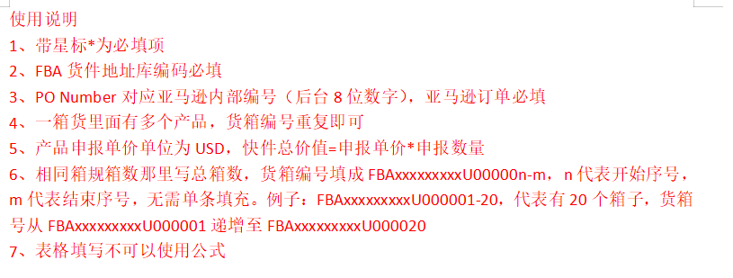
客户订单号* | FBA19J9BJPZ9 |  |  | 带电* | 否 |  |  | 店铺
服务* | 美国空运经济线 |  |  | 带磁* | 否 |  |  | 发件人地址编码
地址库编码* | TCY1 |  |  | 液体* | 否 |  |  | 发件人姓名
收件人姓名* | TCY1 |  |  | 粉末* | 否 |  |  | 发件人公司
收件人公司* |  |  |  | 危险品* | 否 |  |  | 发件人地址一
收件人地址一* | 2690 East Arch Airport Road |  |  | 报关方式* | 买单报关 |  |  | 发件人地址二
收件人地址二 |  |  |  | 清关方式 |  |  |  | 发件人地址三
收件人地址三 |  |  |  | 交税方式 |  |  |  | 发件人城市
收件人城市* | STOCKTON |  |  | 交货条款 |  |  |  | 发件人省份/州
收件人省份/州* | CA |  |  | 派送方式 |  |  |  | 发件人邮编
收件人邮编* | 95206 |  |  | VAT号 |  |  |  | 发件人国家代码(二字代码)
收件人国家代码(二字代码)* | 美国 |  |  | 参考号一 |  |  |  | 发件人电话
收件人电话* | 0 |  |  | 参考号二 |  |  |  | 发件人邮箱
收件人邮箱 |  |  |  | 备注
PO Number* | 2RIU2TXR |  |  | 购买保险 | 否
箱数 |  |  |  | 保价
 |  |  |  | 投保币种
货箱编号* | 货箱重量(KG)* | 货箱长度(CM)* | 货箱宽度(CM)* | 货箱高度(CM)* | 产品英文品名* | 产品中文品名* | 产品申报单价* | 产品申报数量* | 产品材质* | 产品海关编码* | 产品用途* | 产品品牌* | 产品型号* | 产品销售链接 | 产品销售价格 | 产品图片 | 产品图片链接 | 产品重量(kg) | 产品带电* | 产品带磁* | 产品ASIN | 产品FNSKU | 产品SKU
 | 7.3 | 40 | 30 | 30 | TPU Phone Case | 手机壳 | 32.00 | 4 | TPU | 3926909980 | Protecting phone | JW PEI | PE209-4 |  |  | 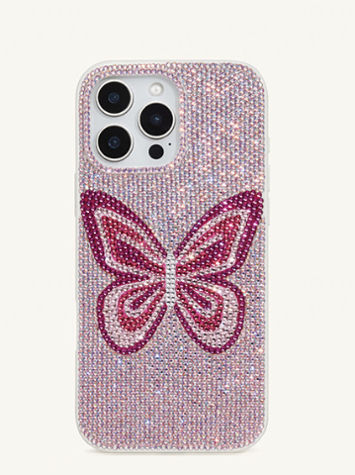 |  |  | N | N
FBA19J9BJPZ9U000001 | 7.3 | 40 | 30 | 30 | TPU Phone Case | 手机壳 | 32.00 | 4 | TPU | 3926909980 | Protecting phone | JW PEI | PE209-4 |  |  |  |  |  | N | N
FBA19J9BJPZ9U000001 | 7.3 | 40 | 30 | 30 | TPU Phone Case | 手机壳 | 32.00 | 4 | TPU | 3926909980 | Protecting phone | JW PEI | PE209-4 |  |  |  |  |  | N | N
FBA19J9BJPZ9U000001 | 7.3 | 40 | 30 | 30 | TPU Phone Case | 手机壳 | 32.00 | 4 | TPU | 3926909980 | Protecting phone | JW PEI | PE209-4 |  |  |  |  |  | N | N
FBA19J9BJPZ9U000001 | 7.3 | 40 | 30 | 30 | TPU Phone Case | 手机壳 | 32.00 | 4 | TPU | 3926909980 | Protecting phone | JW PEI | PE216-4 |  |  | 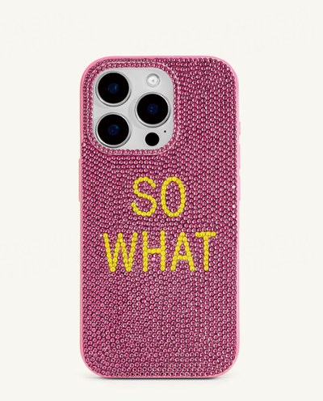 |  |  | N | N
FBA19J9BJPZ9U000001 | 7.3 | 40 | 30 | 30 | TPU Phone Case | 手机壳 | 32.00 | 4 | TPU | 3926909980 | Protecting phone | JW PEI | PE216-4 |  |  |  |  |  | N | N
FBA19J9BJPZ9U000001 | 7.3 | 40 | 30 | 30 | TPU Phone Case | 手机壳 | 32.00 | 4 | TPU | 3926909980 | Protecting phone | JW PEI | PE395-5 |  |  | 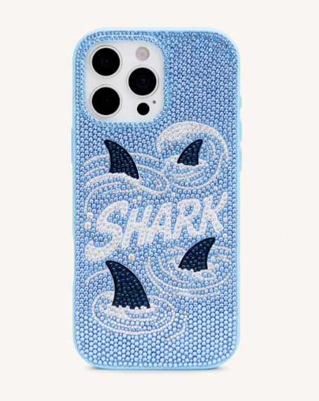 |  |  | N | N
FBA19J9BJPZ9U000001 | 7.3 | 40 | 30 | 30 | TPU Phone Case | 手机壳 | 32.00 | 4 | TPU | 3926909980 | Protecting phone | JW PEI | PE395-5 |  |  |  |  |  | N | N
FBA19J9BJPZ9U000001 | 7.3 | 40 | 30 | 30 | TPU Phone Case | 手机壳 | 32.00 | 5 | TPU | 3926909980 | Protecting phone | JW PEI | PE209-4 |  |  |  |  |  | N | N
FBA19J9BJPZ9U000001 | 7.3 | 40 | 30 | 30 | TPU Phone Case | 手机壳 | 32.00 | 5 | TPU | 3926909980 | Protecting phone | JW PEI | PE209-4 |  |  |  |  |  | N | N
FBA19J9BJPZ9U000001 | 7.3 | 40 | 30 | 30 | TPU Phone Case | 手机壳 | 32.00 | 5 | TPU | 3926909980 | Protecting phone | JW PEI | PE216-4 |  |  |  |  |  | N | N
FBA19J9BJPZ9U000002 | 7.3 | 40 | 30 | 30 | TPU Phone Case | 手机壳 | 32.00 | 5 | TPU | 3926909980 | Protecting phone | JW PEI | PE216-4 |  |  |  |  |  | N | N
FBA19J9BJPZ9U000002 | 7.3 | 40 | 30 | 30 | TPU Phone Case | 手机壳 | 32.00 | 5 | TPU | 3926909980 | Protecting phone | JW PEI | PE216-4 |  |  |  |  |  | N | N
FBA19J9BJPZ9U000002 | 7.3 | 40 | 30 | 30 | TPU Phone Case | 手机壳 | 32.00 | 5 | TPU | 3926909980 | Protecting phone | JW PEI | PE216-4 |  |  |  |  |  | N | N
FBA19J9BJPZ9U000002 | 7.3 | 40 | 30 | 30 | TPU Phone Case | 手机壳 | 32.00 | 5 | TPU | 3926909980 | Protecting phone | JW PEI | PE395-5 |  |  |  |  |  | N | N
FBA19J9BJPZ9U000002 | 7.3 | 40 | 30 | 30 | TPU Phone Case | 手机壳 | 32.00 | 5 | TPU | 3926909980 | Protecting phone | JW PEI | PE395-5 |  |  |  |  |  | N | N
FBA19J9BJPZ9U000002 | 7.3 | 40 | 30 | 30 | TPU Phone Case | 手机壳 | 32.00 | 5 | TPU | 3926909980 | Protecting phone | JW PEI | PE395-5 |  |  |  |  |  | N | N
FBA19J9BJPZ9U000002 | 7.3 | 40 | 30 | 30 | TPU Phone Case | 手机壳 | 32.00 | 5 | TPU | 3926909980 | Protecting phone | JW PEI | PE395-5 |  |  |  |  |  | N | N
FBA19J9BJPZ9U000002 | 7.3 | 40 | 30 | 30 | TPU Phone Case | 手机壳 | 32.00 | 6 | TPU | 3926909980 | Protecting phone | JW PEI | PE213-0 |  |  | 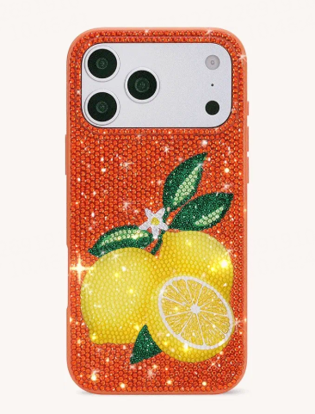 |  |  | N | N
FBA19J9BJPZ9U000002 | 7.3 | 40 | 30 | 30 | TPU Phone Case | 手机壳 | 32.00 | 6 | TPU | 3926909980 | Protecting phone | JW PEI | PE213-0 |  |  |  |  |  | N | N
FBA19J9BJPZ9U000003 | 20.5 | 58.5 | 33.8 | 53.3 | Dress | 连衣裙 | 32.00 | 4 | 涤纶 | 6104490000 | Wearing | JW PEI | LDS335 |  |  | 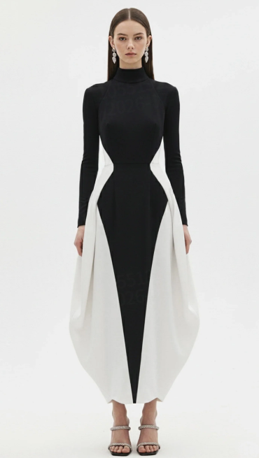 |  |  | N | N
FBA19J9BJPZ9U000003 | 20.5 | 58.5 | 33.8 | 53.3 | Dress | 连衣裙 | 32.00 | 5 | 涤纶 | 6104490000 | Wearing | JW PEI | LDS335 |  |  |  |  |  | N | N
FBA19J9BJPZ9U000003 | 20.5 | 58.5 | 33.8 | 53.3 | Dress | 连衣裙 | 32.00 | 5 | 涤纶 | 6104490000 | Wearing | JW PEI | LDS335 |  |  |  |  |  | N | N
FBA19J9BJPZ9U000003 | 20.5 | 58.5 | 33.8 | 53.3 | Dress | 连衣裙 | 32.00 | 6 | 涤纶 | 6104490000 | Wearing | JW PEI | LDS335 |  |  |  |  |  | N | N
FBA19J9BJPZ9U000003 | 20.5 | 58.5 | 33.8 | 53.3 | Dress | 连衣裙 | 32.00 | 6 | 涤纶 | 6104490000 | Wearing | JW PEI | LDS335 |  |  |  |  |  | N | N
FBA19J9BJPZ9U000004 | 19.5 | 58.5 | 33.8 | 53.3 | Dress | 连衣裙 | 32.00 | 4 | 涤纶 | 6104490000 | Wearing | JW PEI | LDS396X002-8 |  |  | 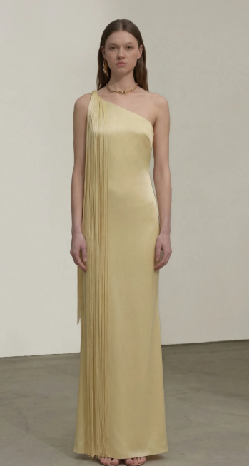 |  |  | N | N
FBA19J9BJPZ9U000004 | 19.5 | 58.5 | 33.8 | 53.3 | Dress | 连衣裙 | 32.00 | 4 | 涤纶 | 6104490000 | Wearing | JW PEI | LDS396X002-8 |  |  |  |  |  | N | N
FBA19J9BJPZ9U000004 | 19.5 | 58.5 | 33.8 | 53.3 | Dress | 连衣裙 | 32.00 | 4 | 涤纶 | 6104490000 | Wearing | JW PEI | LDS396X005-8 |  |  | 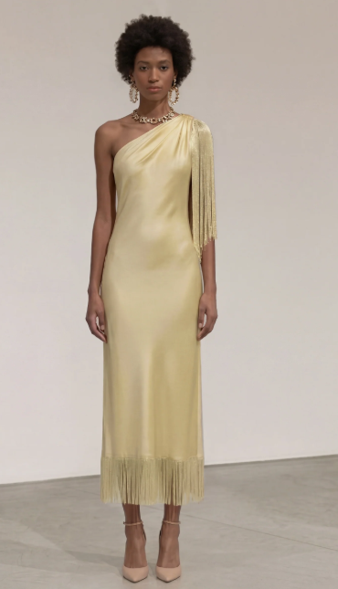 |  |  | N | N
FBA19J9BJPZ9U000004 | 19.5 | 58.5 | 33.8 | 53.3 | Dress | 连衣裙 | 32.00 | 5 | 涤纶 | 6104490000 | Wearing | JW PEI | LDS396X005-8 |  |  |  |  |  | N | N
FBA19J9BJPZ9U000004 | 19.5 | 58.5 | 33.8 | 53.3 | Dress | 连衣裙 | 32.00 | 5 | 涤纶 | 6104490000 | Wearing | JW PEI | LDS396X005-8 |  |  |  |  |  | N | N
FBA19J9BJPZ9U000004 | 19.5 | 58.5 | 33.8 | 53.3 | Dress | 连衣裙 | 32.00 | 4 | 涤纶 | 6104490000 | Wearing | JW PEI | LDS396X002-8 |  |  |  |  |  | N | N
FBA19J9BJPZ9U000005 | 19.5 | 58.5 | 33.8 | 53.3 | Dress | 连衣裙 | 32.00 | 2 | 涤纶 | 6104490000 | Wearing | JW PEI | LDS396X002-8 |  |  |  |  |  | N | N
FBA19J9BJPZ9U000005 | 19.5 | 58.5 | 33.8 | 53.3 | Dress | 连衣裙 | 32.00 | 6 | 涤纶 | 6104490000 | Wearing | JW PEI | LDS396X002-8 |  |  |  |  |  | N | N
FBA19J9BJPZ9U000005 | 19.5 | 58.5 | 33.8 | 53.3 | Dress | 连衣裙 | 32.00 | 6 | 涤纶 | 6104490000 | Wearing | JW PEI | LDS396X002-8 |  |  |  |  |  | N | N
FBA19J9BJPZ9U000005 | 19.5 | 58.5 | 33.8 | 53.3 | Dress | 连衣裙 | 32.00 | 6 | 涤纶 | 6104490000 | Wearing | JW PEI | LDS396X005-8 |  |  |  |  |  | N | N
FBA19J9BJPZ9U000005 | 19.5 | 58.5 | 33.8 | 53.3 | Dress | 连衣裙 | 32.00 | 6 | 涤纶 | 6104490000 | Wearing | JW PEI | LDS396X005-8 |  |  |  |  |  | N | N
FBA19J9BJPZ9U000006 | 10.5 | 58.5 | 33.8 | 53.3 | Dress | 连衣裙 | 32.00 | 4 | 涤纶 | 6104490000 | Wearing | JW PEI | LDS245X006-2 |  |  | 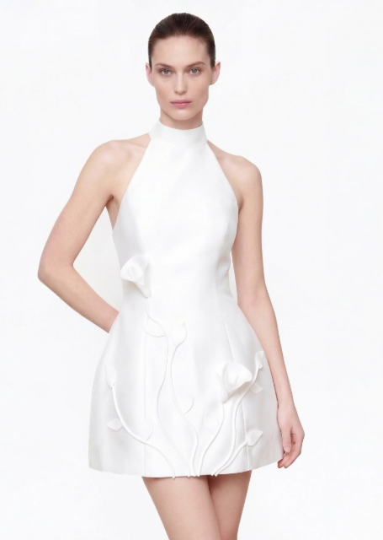 |  |  | N | N
FBA19J9BJPZ9U000006 | 10.5 | 58.5 | 33.8 | 53.3 | Dress | 连衣裙 | 32.00 | 4 | 涤纶 | 6104490000 | Wearing | JW PEI | LDS245X006-2 |  |  |  |  |  | N | N
FBA19J9BJPZ9U000006 | 10.5 | 58.5 | 33.8 | 53.3 | Dress | 连衣裙 | 32.00 | 6 | 涤纶 | 6104490000 | Wearing | JW PEI | LDS245X006-2 |  |  |  |  |  | N | N
FBA19J9BJPZ9U000006 | 10.5 | 58.5 | 33.8 | 53.3 | Dress | 连衣裙 | 32.00 | 6 | 涤纶 | 6104490000 | Wearing | JW PEI | LDS245X006-2 |  |  |  |  |  | N | N
FBA19J9BJPZ9U000006 | 10.5 | 58.5 | 33.8 | 53.3 | Dress | 连衣裙 | 32.00 | 6 | 涤纶 | 6104490000 | Wearing | JW PEI | LDS245X006-2 |  |  |  |  |  | N | N
FBA19J9BJPZ9U000007 | 16.5 | 58.5 | 33.8 | 53.3 | Dress | 连衣裙 | 32.00 | 4 | 涤纶 | 6104490000 | Wearing | JW PEI | DS1554X001-1 |  |  | 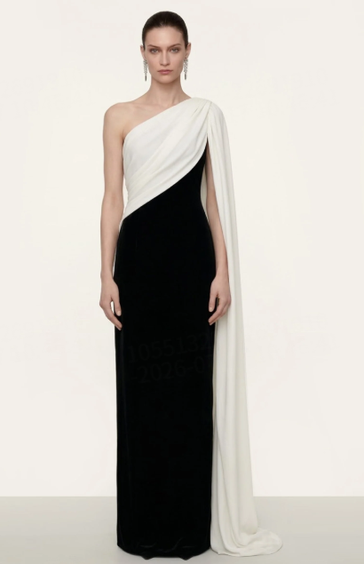 |  |  | N | N
FBA19J9BJPZ9U000007 | 16.5 | 58.5 | 33.8 | 53.3 | Dress | 连衣裙 | 32.00 | 4 | 涤纶 | 6104490000 | Wearing | JW PEI | DS1554X001-1 |  |  |  |  |  | N | N
FBA19J9BJPZ9U000007 | 16.5 | 58.5 | 33.8 | 53.3 | Dress | 连衣裙 | 32.00 | 5 | 涤纶 | 6104490000 | Wearing | JW PEI | DS1554X001-1 |  |  |  |  |  | N | N
FBA19J9BJPZ9U000007 | 16.5 | 58.5 | 33.8 | 53.3 | Dress | 连衣裙 | 32.00 | 5 | 涤纶 | 6104490000 | Wearing | JW PEI | DS1554X001-1 |  |  |  |  |  | N | N
FBA19J9BJPZ9U000007 | 16.5 | 58.5 | 33.8 | 53.3 | Dress | 连衣裙 | 32.00 | 6 | 涤纶 | 6104490000 | Wearing | JW PEI | DS1554X001-1 |  |  |  |  |  | N | N
FBA19J9BJPZ9U000008 | 12.5 | 50.5 | 41 | 57 | Shoulder Bag | 单肩包 | 18.86 | 2 | PU | 4202220000 | Put things | JW PEI | 5S395-4 |  |  | 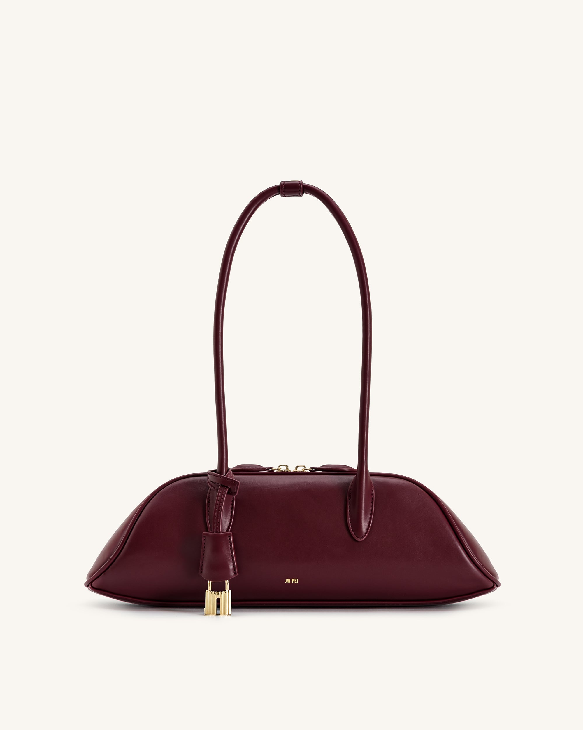 |  |  | N | N
FBA19J9BJPZ9U000008 | 12.5 | 50.5 | 41 | 57 | Shoulder Bag | 单肩包 | 32.00 | 14 | PU | 4202220000 | Put things | JW PEI | 5S395-32 |  |  | 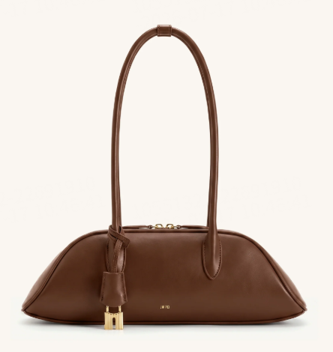 |  |  | N | N
FBA19J9BJPZ9U000009 | 11 | 51.5 | 45 | 56.5 | Handbags | 手提包 | 32.00 | 15 | 帆布 | 4202220000 | Put things | JW PEI | JH306A03-37 |  |  | 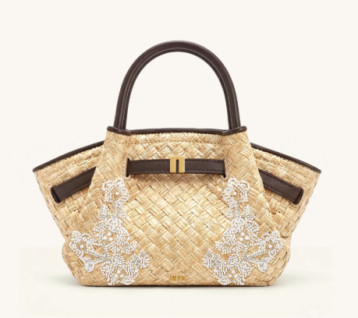 |  |  | N | N
FBA19J9BJPZ9U000009 | 11 | 51.5 | 45 | 56.5 | #N/A | #N/A | #N/A | 1 | #N/A | #N/A | #N/A | JW PEI | JH306A03-42 |  |  | 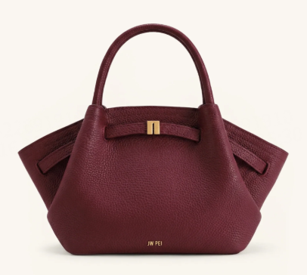 |  |  | N | N
FBA19J9BJPZ9U000010 | 14 | 58.5 | 33.8 | 53.3 | Dress | 连衣裙 | 32.00 | 4 | 涤纶 | 6104490000 | Wearing | JW PEI | LDS377-1 |  |  | 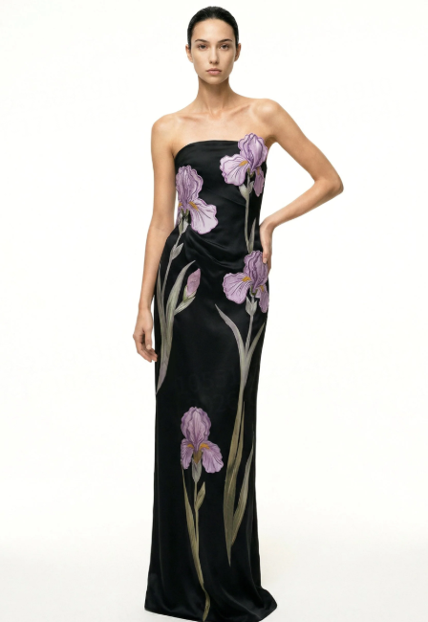 |  |  | N | N
FBA19J9BJPZ9U000010 | 14 | 58.5 | 33.8 | 53.3 | Dress | 连衣裙 | 32.00 | 5 | 涤纶 | 6104490000 | Wearing | JW PEI | LDS377-1 |  |  |  |  |  | N | N
FBA19J9BJPZ9U000010 | 14 | 58.5 | 33.8 | 53.3 | Dress | 连衣裙 | 32.00 | 5 | 涤纶 | 6104490000 | Wearing | JW PEI | LDS377-1 |  |  |  |  |  | N | N
FBA19J9BJPZ9U000010 | 14 | 58.5 | 33.8 | 53.3 | Dress | 连衣裙 | 32.00 | 6 | 涤纶 | 6104490000 | Wearing | JW PEI | LDS377-1 |  |  |  |  |  | N | N
FBA19J9BJPZ9U000010 | 14 | 58.5 | 33.8 | 53.3 | Dress | 连衣裙 | 32.00 | 6 | 涤纶 | 6104490000 | Wearing | JW PEI | LDS377-1 |  |  |  |  |  | N | N
FBA19J9BJPZ9U000011 | 12.5 | 58.5 | 33.8 | 53.3 | Handbags | 手提包 | 32.00 | 14 | 帆布 | 4202220000 | Put things | JW PEI | 8T117-37 |  |  | 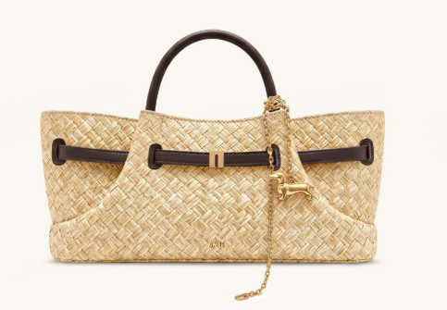 |  |  | N | N
FBA19J9BJPZ9U000011 | 12.5 | 58.5 | 33.8 | 53.3 | Handbag | 手提包 | 25.57 | 1 | 牛仔布 | 4202220000 | Put things | JW PEI | 8T117-50 |  |  | 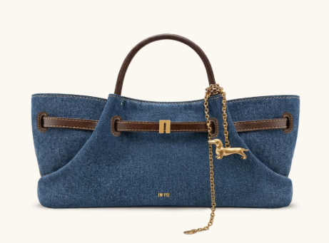 |  |  | N | N

